상품제안서
생활더봄 프리미엄 여행용 파우치 6종세트 | 상품코드: F22602

 |  |  |  |  |  |  | 02-412-0044 | www.easy1.co.kr
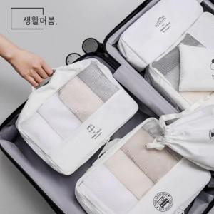 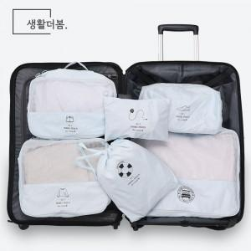 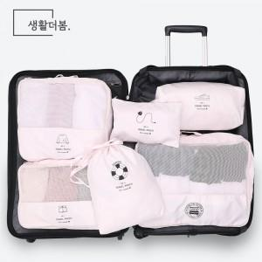

【상세/제작정보】

【인쇄/포장옵션】 | 실크 / 포장지포장

【공급단가】 | 수량 | 100~ | 300~ | 500~ | 1,000~ | 3,000~
*VAT별도 | 단가 | 19,840원 | 19,110원 | 18,370원 | 17,640원 | 17,190원

【상품 URL】 | http://www.easy1.co.kr/src/goods_detail.php?gdno=22602

